自用
怪物名称 | 问题类型 | 问题描述
小丑

水鬼

舞狮
 | 问题：
 |  | 火舞狮应该是大招炫耀
 |  | 水舞狮是大招炫耀和大招

凯瑞斯

蜥蜴人
 | 问题：
 |  | 火蜥蜴人应该大招炫耀和大招
 |  | 木蜥蜴人为大招炫耀

 |  | 手的挂点错误
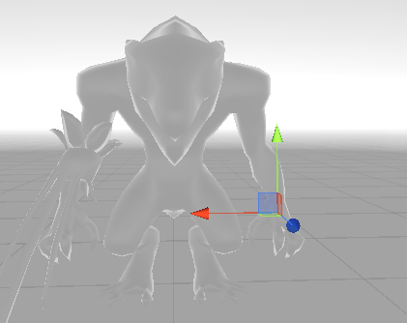

河童
 | 问题：
 |  | 木河童应该大招炫耀和大招
 |  | 水河童为大招炫耀

曼陀罗
 | 改文档： | boss技能4 | 命名为xiquyangfen

狼人
 | 建议 | 受击动作还是有些大

花魄

走音草

潘神
 | 建议 | 为了区分花和身体，建议胸的挂点再低一点

龙宫童子

树灵

得莫非
 | 疑问 | momo的e_shouji 就是wp_body吧？

落新妇
 | 改文档： | 4支腿的mesh和挂点命名错误

红牛

道成寺钟

火鸟
 | 疑问 | 不需要有dazhao动作，是否删除
伊芙利特
 | 疑问 | 不需要有dazhao动作
 | 改文档 | mesh命名错误包括武器和裤脚

美杜莎

火刺壳
 | 疑问 | 不需要有dazhao动作
阿姆特
 |  | 身体挂点命名错误

